Ejemplo Matriz de Riesgo
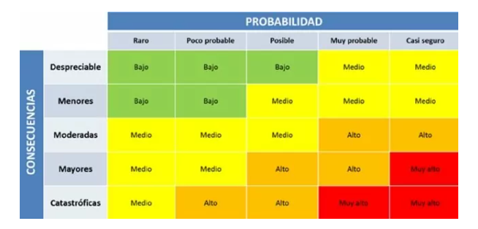
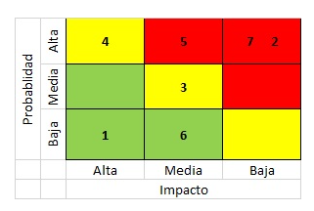
Consecutivo | Descripción Riesgo | Tipo de Riesgo | Release | Probabilidad de ocurrencia | Impacto | Riesgo | Riesgo | Acción | Plan de Acción | Responsable de la Acción | Fecha Compromiso | Estado
1 | Inestabilidad Ambiente de Pruebas | Proyecto | 1 | 3 | 5 | 15 | 15 | Mitigar | Monitoreo constante del ambiente | Cristhian/AliExpress | Durante el release | Abierto
2 | Error en las peticiones Http del metodo Post | Producto | 1 | 2 | 3 | 6 | 6 | Mitigar | Retomar las peticiones http | Yeison/AliExpress | Durante el release | Abierto
3 | Error en las peticiones Http del metodo Get | Producto | 1 | 2 | 3 | 6 |  | Mitigar | Retomar las peticiones http | Cristhian/AliExpress | Durante el release | Abierto
4 | Cambios en los requisitos | Proyecto | 1 | 3 | 5 | 15 | 15 | Mitigar | Actualizaciones informadas a los involucrados del proyecto | Cristhian/AliExpress | Durante el release | Abierto
5 | Falta de experiencia del equipo de pruebas | Proyecto | 1 | 3 | 4 | #VALUE! | #VALUE! | Mitigar | Capacitacion constante a los integreantes de desarrollo | Yeison/AliExpress | Durante el release | Abierto
6 | problemas de comunicacion | Proyecto | 1 | 3 | 2 | #VALUE! | #VALUE! | mitigar | Reuniones constantes | Cristhian/AliExpress | Durante el release | Abierto
7 | Fallas en la seguridad | Producto | 1 | 3 | 4 | #VALUE! | #VALUE! | contingencia | contratar expertos en seguridad | Cristhian/AliExpress | Durante el release | Abierto
8 | los tiempos de respuesta son tardios | Proyecto | 1 | 3 | 3 | #VALUE! | #VALUE! | mitigar | Realizar pruebas de rendimiento para ver estadisticas y posibles mejoras | Yeison/AliExpress | Durante el release | Abierto
9 | los requisitos no estan bien definidos | Proyecto | 1 | 3 | 5 | #VALUE! | #VALUE! | mitigar | Reunion de elicitacion de requisitos donde participen todos los involucrados | Cristhian/AliExpress | Durante el release | Abierto
10 | las estimaciones son inexactas | Proyecto | 1 | 2 | 3 | #VALUE! | #VALUE! | mitigar | Reunion para verificar el estado del proyecto | Yeison/AliExpress | Durante el release | Abierto

Q-Gates
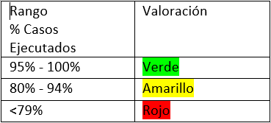
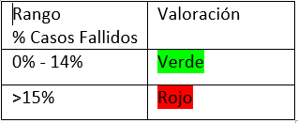
Q-Gates

Casos diseñados vs casos ejecutados | Casos de prueba diseñados | Casos de prueba ejecutados | Resultado
 | 100 | 95 | 95%
Casos diseñados vs casos fallidos | Casos de prueba diseñados | Casos de prueba fallidos | Resultado
 | 100 | 30 | 30%
Errores Funcionales sin resolver | Errores Funcionales sin resolver |  | Resultado
 | 20 |  | 20
Errores No Funcionales de Severidad Crítica/ alta sin resolver | Errores No Funcionales de severidad crítica | Errores No Funcionales de severidad Alta | Resultado
 | 1 | 0 | 1
Bugs abiertos | Número total de bugs | Número de bugs sin resolver | Resultado
 | 50 | 30 | 60%
Historias Técnicas | Existe un análisis de las historias técnicas |  | Resultado
 | SI |  | SI
Observaciones

